Sheet2
 | 相似度是比较两个向量（事物 ）的相似程度，通过计算向量之间的夹角距离，距离小，相似度大，距离大，则相似性小。

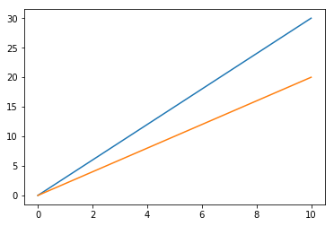

 |  | 评分 | 电影1 | 电影2 | 电影3 | 电影4 | 电影5
 |  | user1 | 8 | 30 | 52 | 74 | 96
 |  | user2 | 10 | 20 | 30 | 40 | 50

 |  | 当用户的观看电影数量增加时，二位向量便成为n维向量

 | item1 | item2
user1 | 2 | 4
user2 | 4 | 8

推荐算法评价
https://blog.csdn.net/I_am_BL/article/details/50915182
https://www.pianshen.com/article/6355939972/

评分预测的预测准确度一般通过均方根误差（RMSE）和平均绝对误差（MAE）计算。
对于测试集中的一个用户u和物品i，令rui是用户u对物品i的实际评分，而rui是推荐算法给出的预测评分
 | 应用场景：需要用户评分信息，评分信息较多时

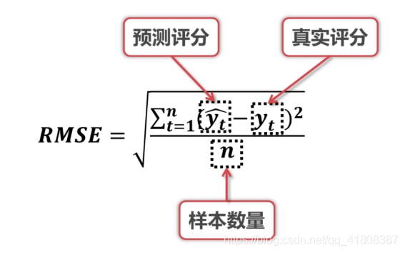
RMSE(均方根误差)

MAE(均方误差)

 |  | RMSE越小表示误差越小，推荐系统的性能就越好
F1 score
 |  | 2、MAE(均方误差)
 |  | 应用场景：需要用户评分信息，评分信息较多时
统计计算precision和recall

精准度 / 查准率(precision)：指被分类器判定正例中的正样本的比重

召回率 / 查全率 (recall)：指的是被预测为正例的占总的正例的比重

f1 score

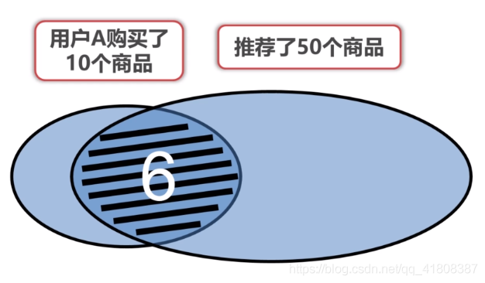
 | 3、F1 score(包括recall和precision)
 | 应用场景：当没有用户评分信息时，或者评分信息较少

 | 举例：

 | （1）recall

 | 此时recall=6/10=0.6，recall越大表示包含了越多给用户推荐的商品

 | （2）precision

 | 或

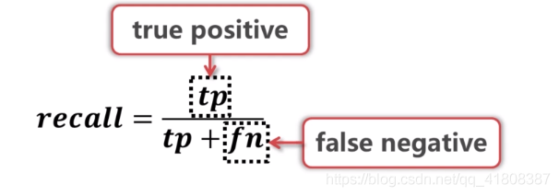
 | 此时precision=6/50=0.12,precision越大表示了推荐的商品数量越少，即推荐的更精准

 | 综合（1）+（2）

 | F的值越大说明推荐系统的性能越好

 | 4、A/B testing

 | 分组推荐，可以不止是A和B，越多消耗资源越大

 | 二、线上评估（应用于商业）
 | 1、CTR和CR
 | CTR(点击率Click Through Rate)

 | CR（转化率 Conversion Rate）

 | 2、ROI和QA

 | 关键在于定义合理的回报和投资，ROI越大推荐系统性能越好

 | 当凭借算法评价推荐系统的性能不理想时，可以专门成立一个QA小组来测试推荐系统，根据个人经验判断。
 | ————————————————
 | 版权声明：本文为CSDN博主「纵死侠骨香」的原创文章，遵循CC 4.0 BY-SA版权协议，转载请附上原文出处链接及本声明。
 | 原文链接：https://blog.csdn.net/qq_41808387/article/details/104942820

